#1
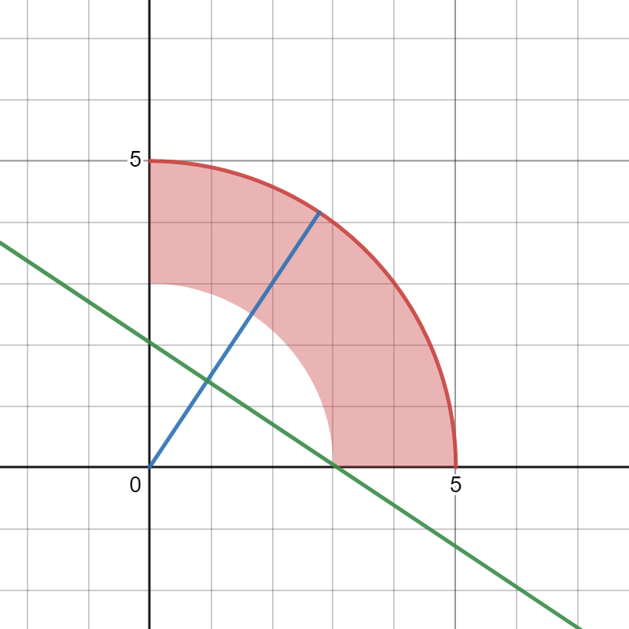
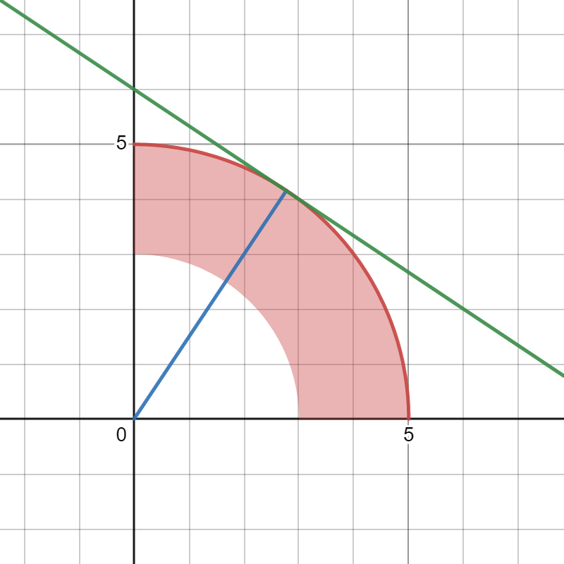
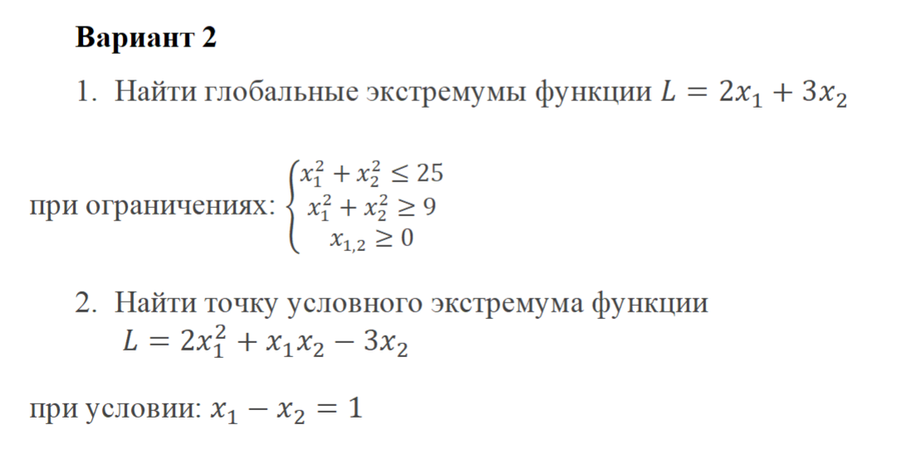
 | # 1
Глобальные экстремумы |  | L
Минимум | (3, 0) | 6
Максимум | (2.77, 4.15) | 17.99

 |  |  | https://www.desmos.com/calculator/dcxurytmez

#2
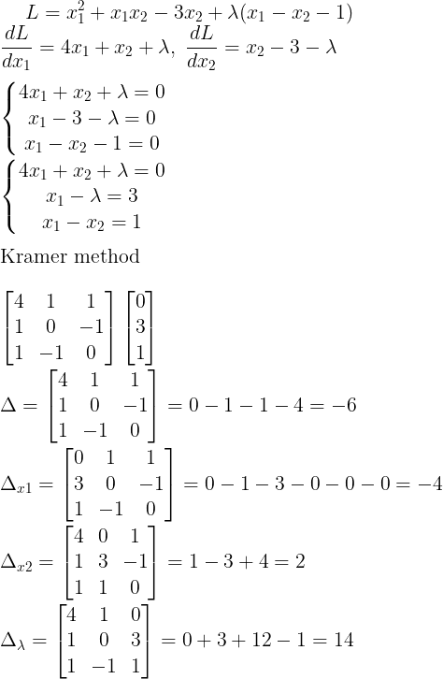
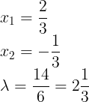
x1 | x2 | L
0.66666666667 | -0.33333333333 | 1.6666666667

Мы нашли минимум функции

